Arkusz1
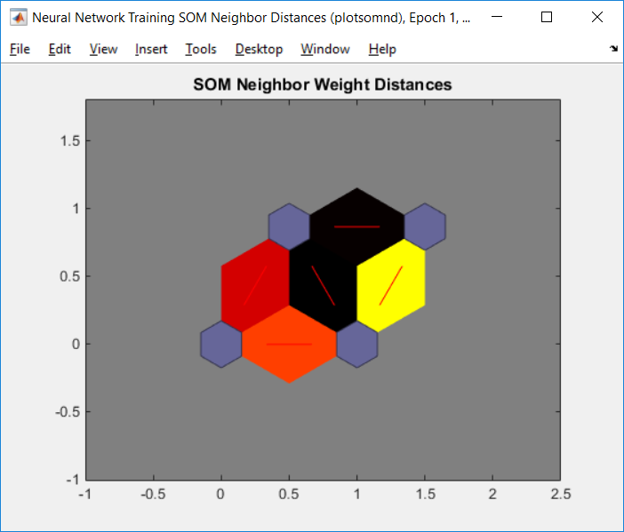
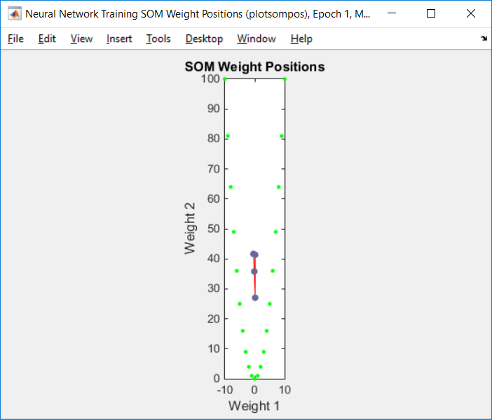
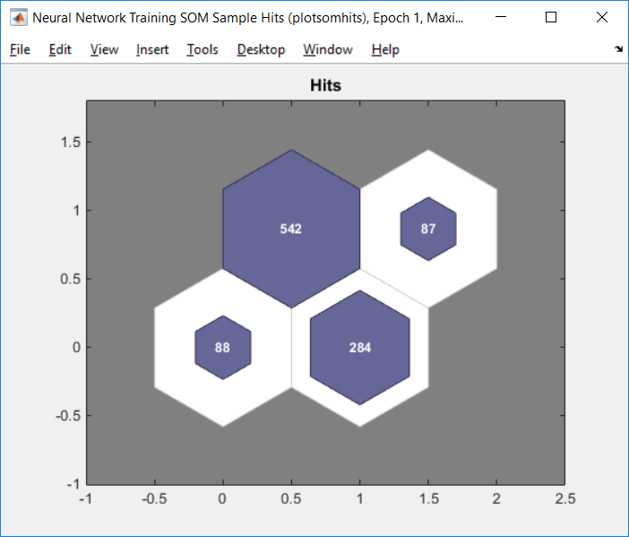
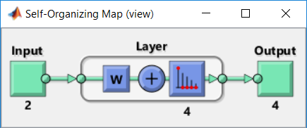
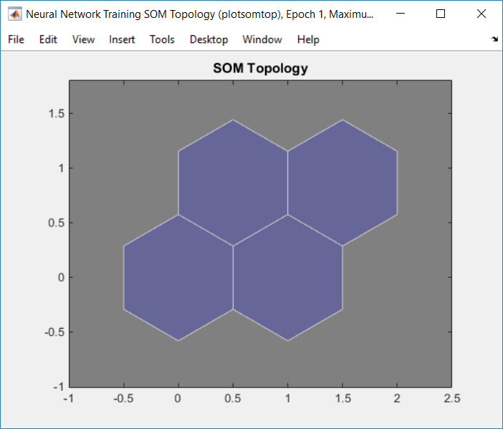
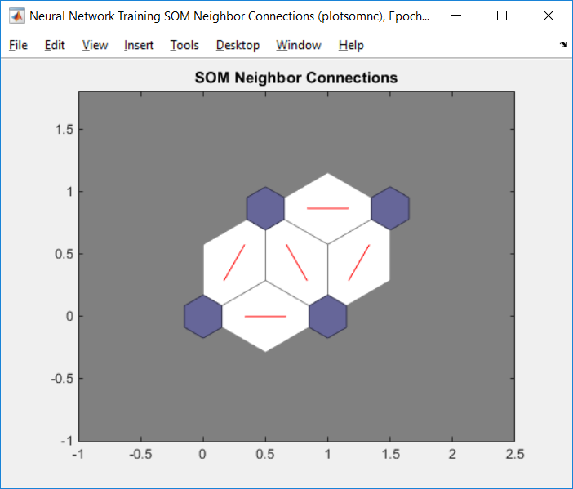
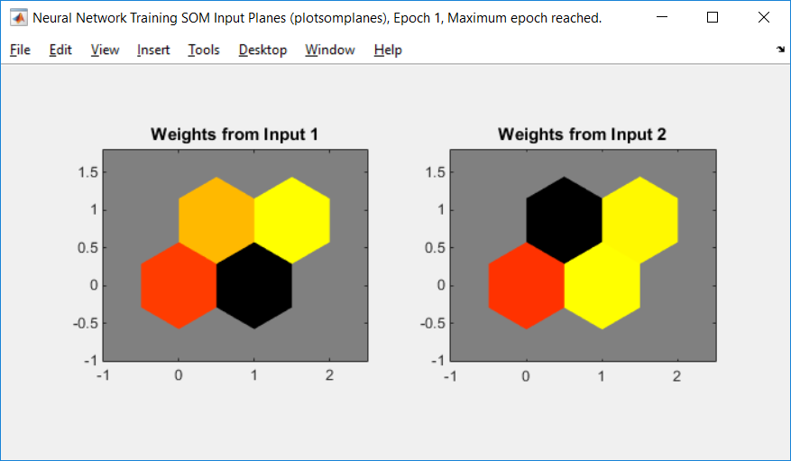
Dane wejściowe |  |  |  | Kod programu:
-5 | 25 | -5 | -125
2 | 4 | 2 | 8 | net = selforgmap([10 10]); net.trainParam.epochs = 100; net = train(net,x); view(net) y = net(x); classes = vec2ind(y);
10 | 100 | 10 | 1000
-5 | 25 | -5 | -125
0 | 0 | 0 | 0
-1 | 1 | -1 | -1
1 | 1 | 1 | 1
-7 | 49 | -7 | -343
3 | 9 | 3 | 27 |  | Iteracja: 1
-1 | 1 | -1 | -1 |  |  | Czas: | 0:00:00
8 | 64 | 8 | 512
-4 | 16 | -4 | -64
-3 | 9 | -3 | -27
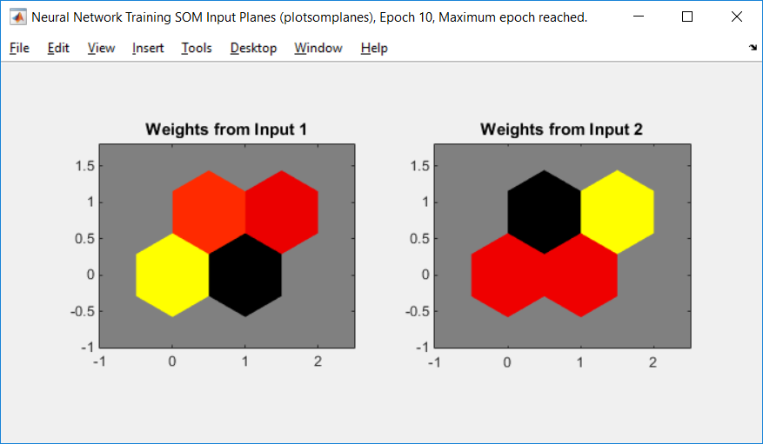
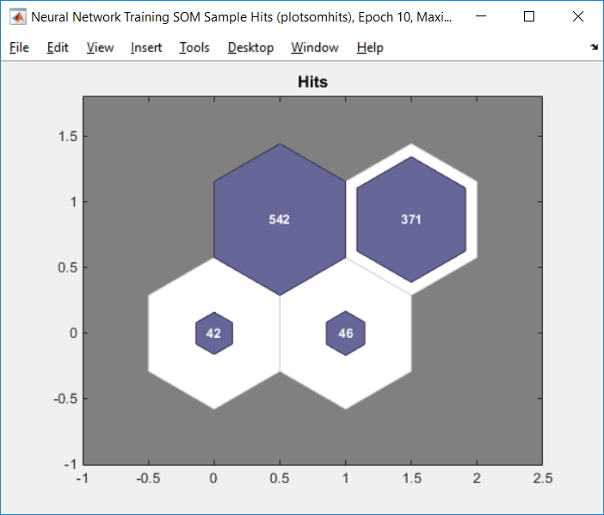
5 | 25 | 5 | 125
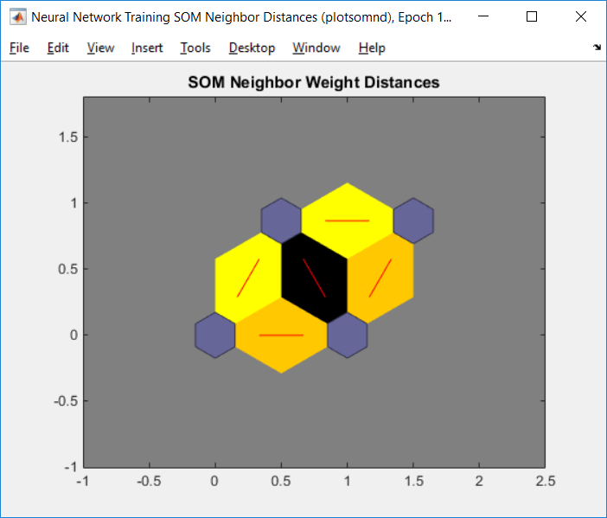
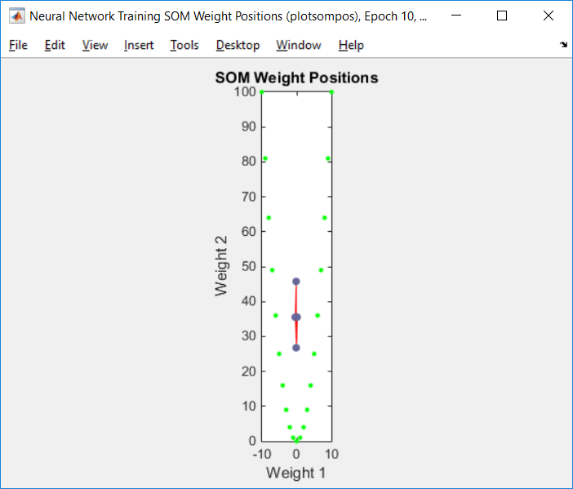
8 | 64 | 8 | 512
0 | 0 | 0 | 0
9 | 81 | 9 | 729 |  | Iteracja: 10
5 | 25 | 5 | 125 |  |  | Czas: | 0:00:00
4 | 16 | 4 | 64
-9 | 81 | -9 | -729
-4 | 16 | -4 | -64
7 | 49 | 7 | 343
8 | 64 | 8 | 512
5 | 25 | 5 | 125
1 | 1 | 1 | 1
-5 | 25 | -5 | -125
8 | 64 | 8 | 512
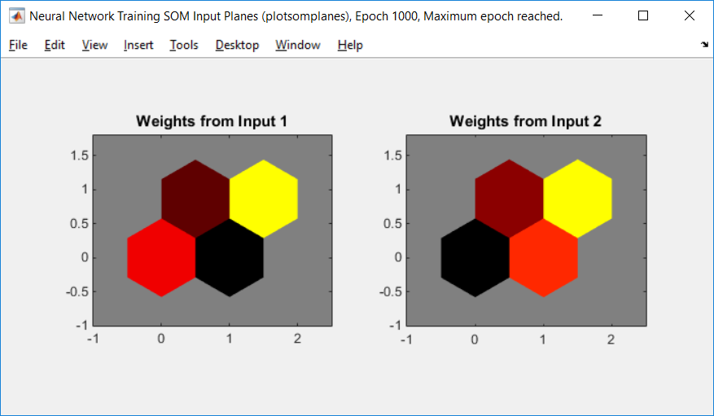
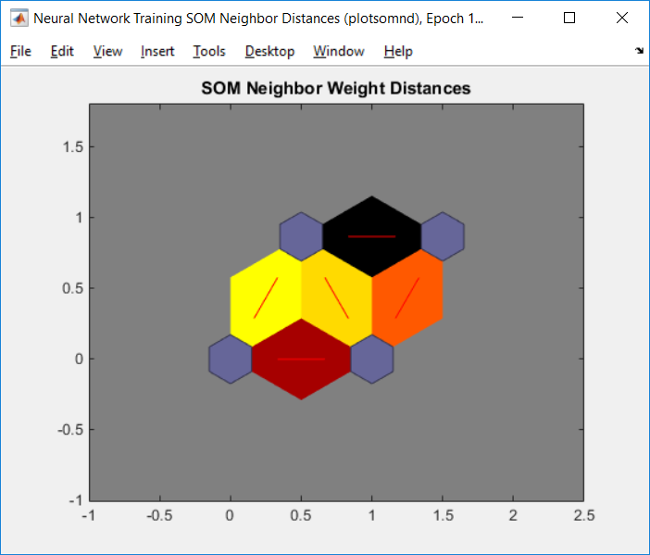
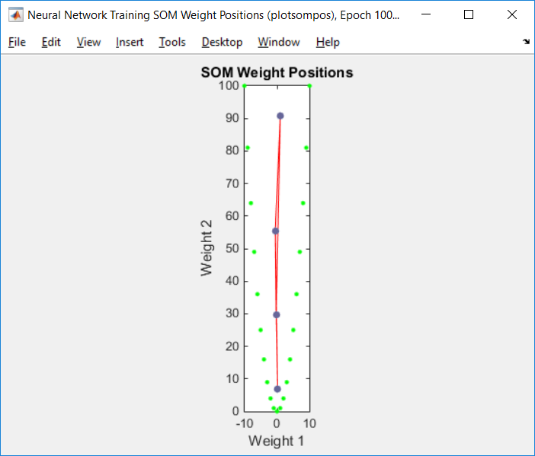
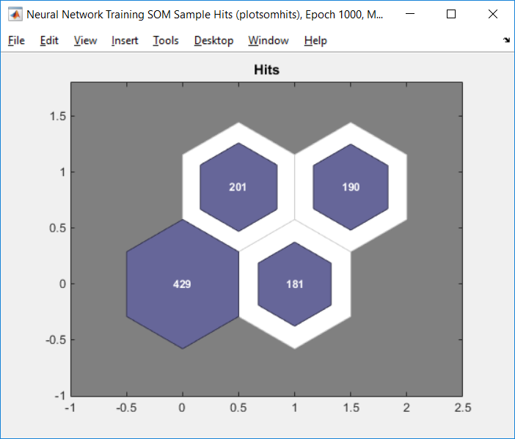
5 | 25 | 5 | 125 |  |  | Iteracja: 1000
-9 | 81 | -9 | -729 |  |  | Czas: | 0:02:00
0 | 0 | 0 | 0
-6 | 36 | -6 | -216
-9 | 81 | -9 | -729
10 | 100 | 10 | 1000
5 | 25 | 5 | 125
3 | 9 | 3 | 27
-7 | 49 | -7 | -343
0 | 0 | 0 | 0
6 | 36 | 6 | 216
3 | 9 | 3 | 27
10 | 100 | 10 | 1000
9 | 81 | 9 | 729
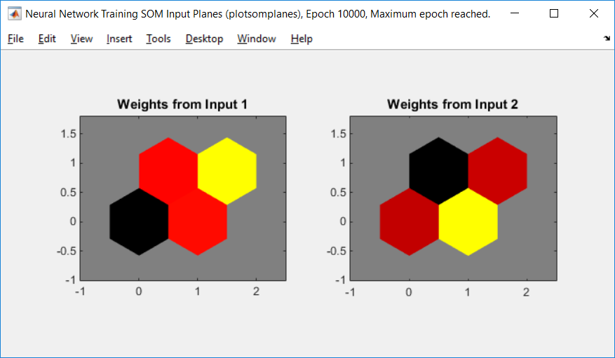
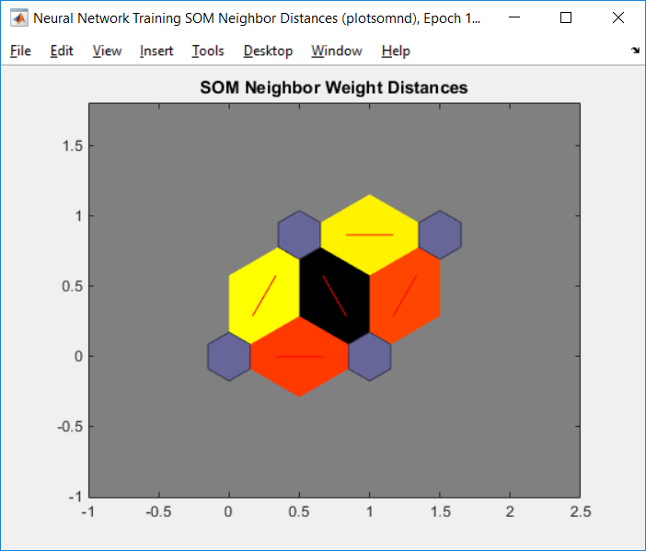
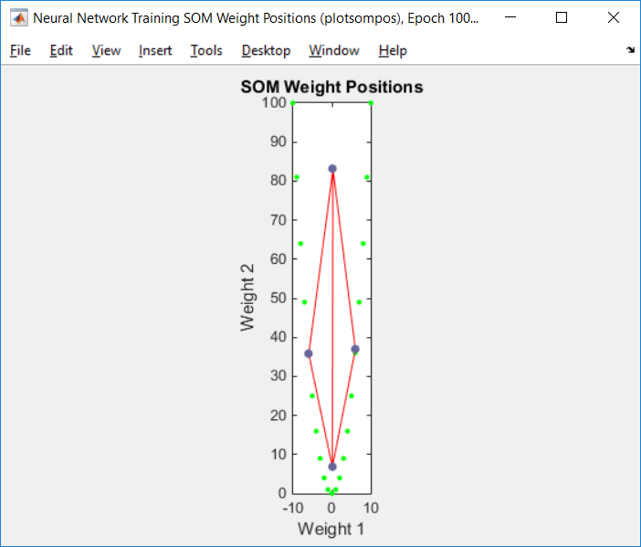
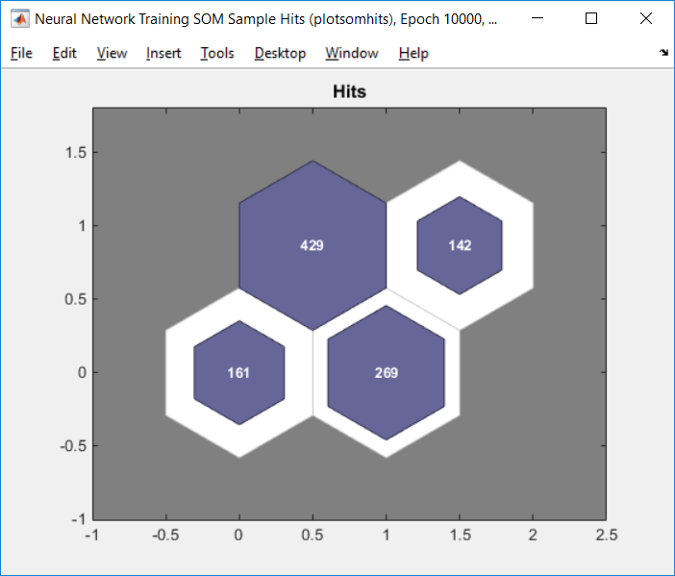
9 | 81 | 9 | 729
2 | 4 | 2 | 8
0 | 0 | 0 | 0 |  |  | Iteracji: 1000
-5 | 25 | -5 | -125 |  |  | Czas: | 0:11:00
2 | 4 | 2 | 8
-3 | 9 | -3 | -27
-5 | 25 | -5 | -125
6 | 36 | 6 | 216
-2 | 4 | -2 | -8
-7 | 49 | -7 | -343
-2 | 4 | -2 | -8
2 | 4 | 2 | 8
5 | 25 | 5 | 125
-5 | 25 | -5 | -125
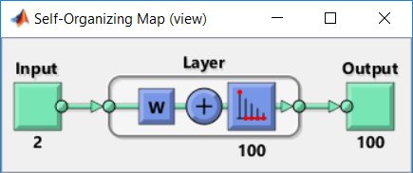
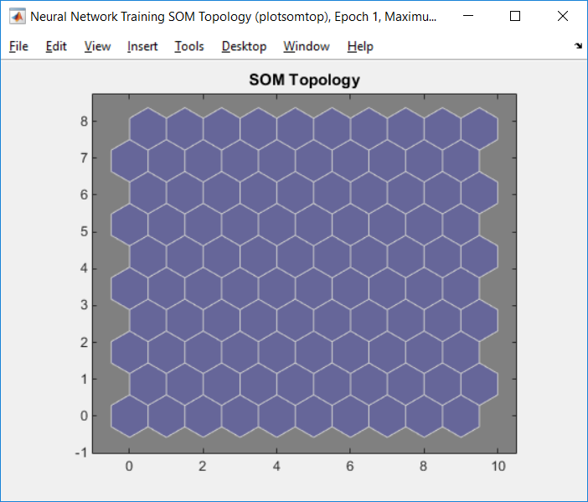
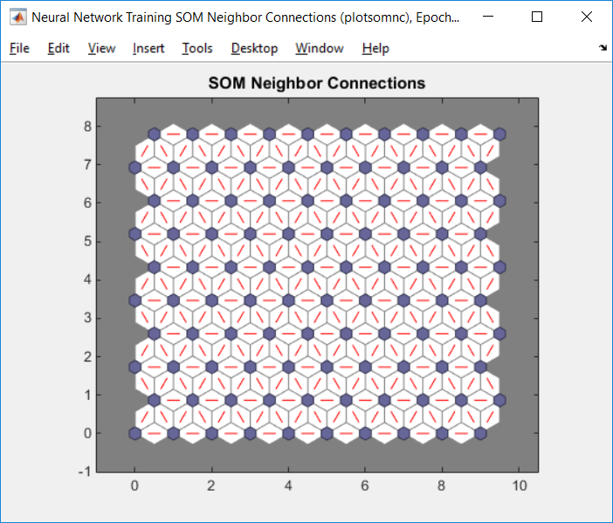
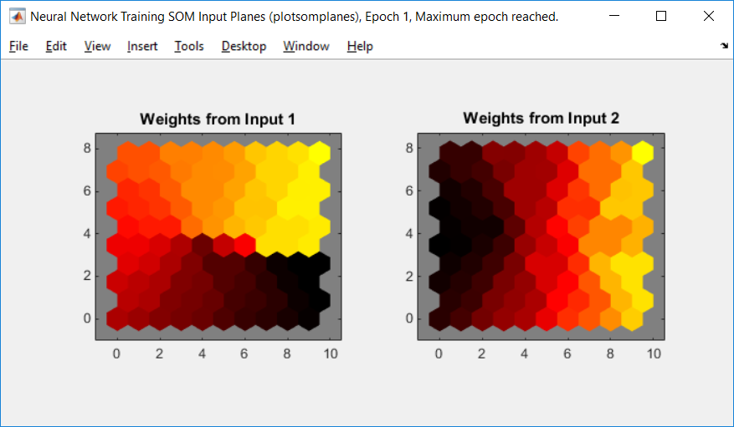
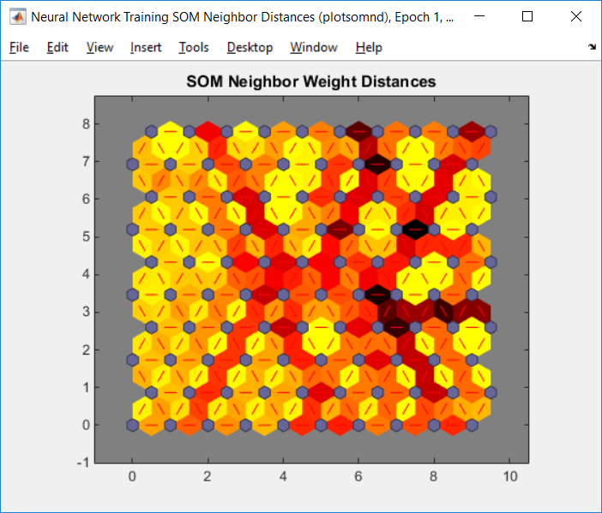
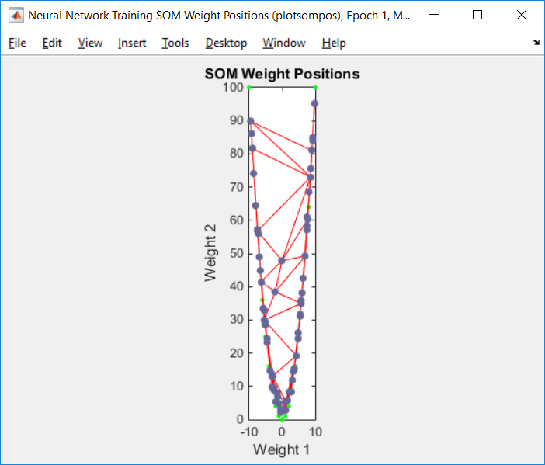
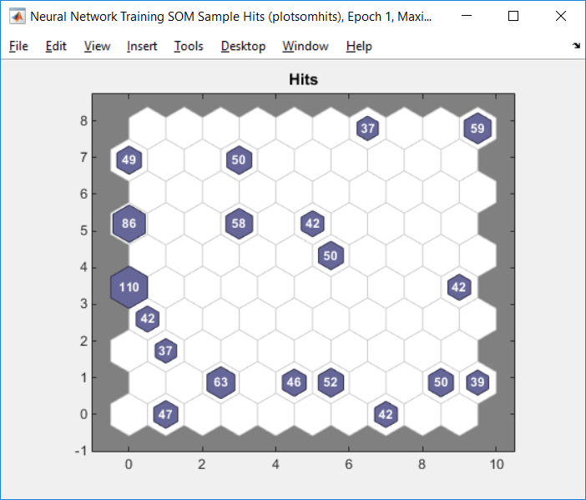
3 | 9 | 3 | 27
-2 | 4 | -2 | -8
-3 | 9 | -3 | -27
4 | 16 | 4 | 64
-4 | 16 | -4 | -64
10 | 100 | 10 | 1000
5 | 25 | 5 | 125
-9 | 81 | -9 | -729
10 | 100 | 10 | 1000 |  | interacja: 1
6 | 36 | 6 | 216 |  | Czas: | 0:00:00
8 | 64 | 8 | 512
-5 | 25 | -5 | -125
10 | 100 | 10 | 1000
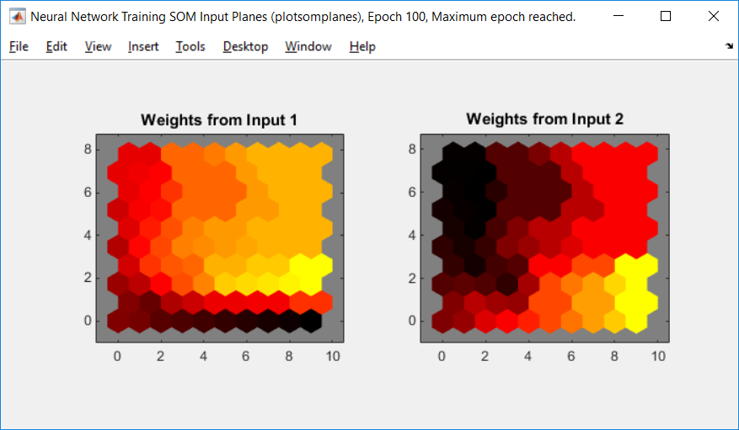
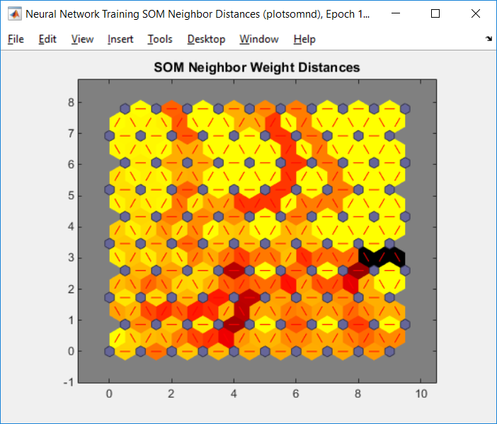
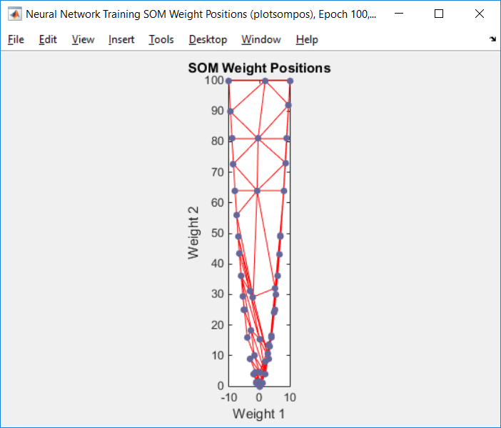
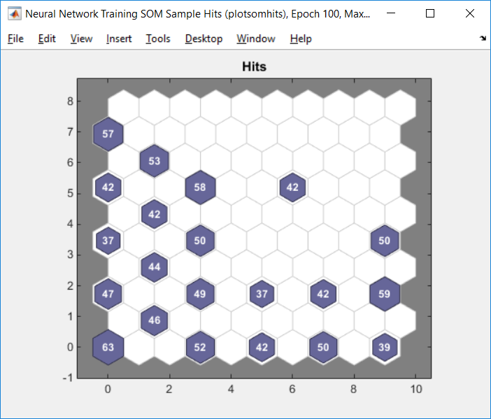
-4 | 16 | -4 | -64
-2 | 4 | -2 | -8
7 | 49 | 7 | 343 |  | interacja: 100
0 | 0 | 0 | 0 |  | Czas: | 0:01:00
2 | 4 | 2 | 8
-1 | 1 | -1 | -1
8 | 64 | 8 | 512
7 | 49 | 7 | 343
-2 | 4 | -2 | -8
1 | 1 | 1 | 1
2 | 4 | 2 | 8
-2 | 4 | -2 | -8
-1 | 1 | -1 | -1
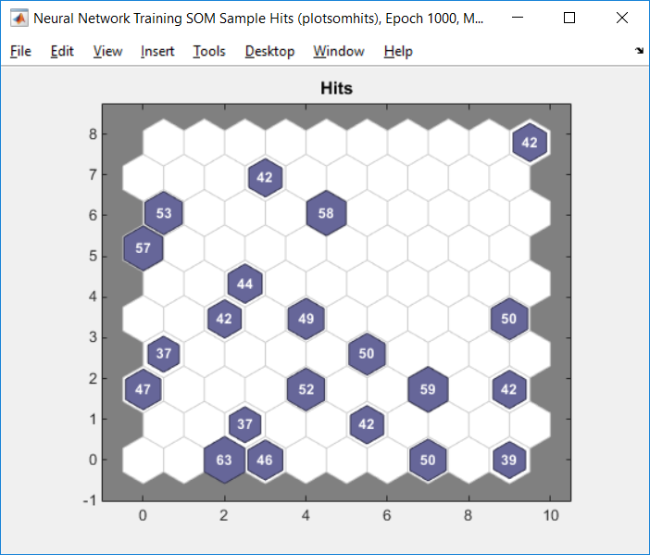
0 | 0 | 0 | 0
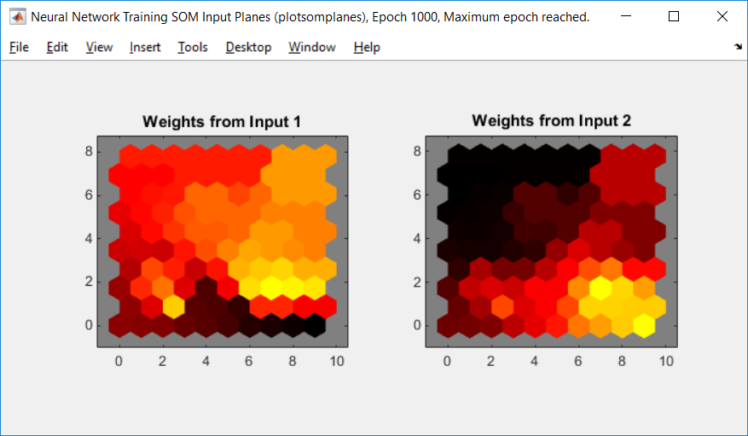
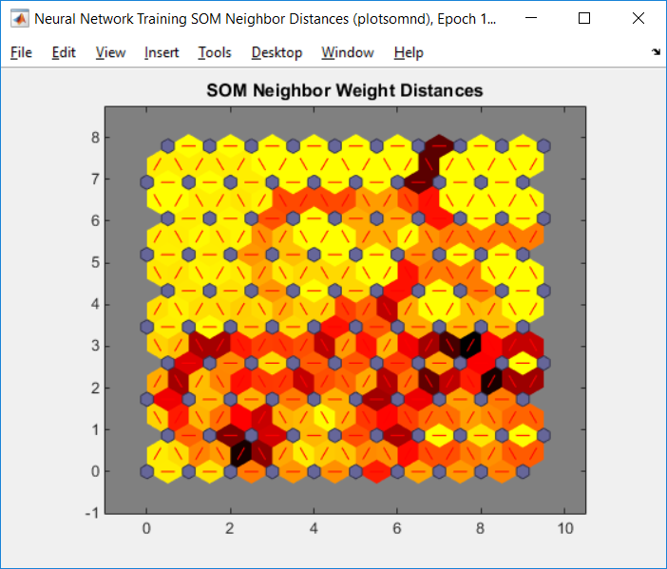
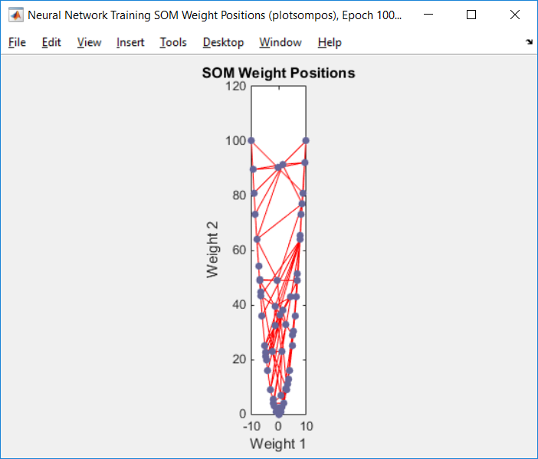
-8 | 64 | -8 | -512
5 | 25 | 5 | 125 |  | interacja: 1000
8 | 64 | 8 | 512 |  | Czas: | 0:07:00
-2 | 4 | -2 | -8
-1 | 1 | -1 | -1
7 | 49 | 7 | 343
-6 | 36 | -6 | -216
5 | 25 | 5 | 125
1 | 1 | 1 | 1
-5 | 25 | -5 | -125
3 | 9 | 3 | 27
3 | 9 | 3 | 27
10 | 100 | 10 | 1000
6 | 36 | 6 | 216
7 | 49 | 7 | 343
8 | 64 | 8 | 512
-7 | 49 | -7 | -343
-8 | 64 | -8 | -512 |  |  | WNIOSKI
0 | 0 | 0 | 0
6 | 36 | 6 | 216 |  |  | Należy zauważyć, że z każdną kolejną interacją sieć SOM, lepiej się organizuje. Początkowe wartości wag są losowe, dlatego też sieć nie jest przystkowsowana z czasem na poszczególne neurony przypada równoważna ilość punktów. Im więcej neuronów tym sieć jest lepiej zorganizowana, niż w prypadku kilku neurownów.
-7 | 49 | -7 | -343
-7 | 49 | -7 | -343
3 | 9 | 3 | 27
2 | 4 | 2 | 8
-4 | 16 | -4 | -64
5 | 25 | 5 | 125
5 | 25 | 5 | 125
6 | 36 | 6 | 216
0 | 0 | 0 | 0
-1 | 1 | -1 | -1
-9 | 81 | -9 | -729
0 | 0 | 0 | 0
-2 | 4 | -2 | -8
-4 | 16 | -4 | -64
3 | 9 | 3 | 27
2 | 4 | 2 | 8
5 | 25 | 5 | 125
6 | 36 | 6 | 216
-9 | 81 | -9 | -729
-9 | 81 | -9 | -729
-5 | 25 | -5 | -125
-8 | 64 | -8 | -512
2 | 4 | 2 | 8
-10 | 100 | -10 | -1000
-9 | 81 | -9 | -729
-8 | 64 | -8 | -512
-7 | 49 | -7 | -343
-7 | 49 | -7 | -343
-1 | 1 | -1 | -1
0 | 0 | 0 | 0
-3 | 9 | -3 | -27
1 | 1 | 1 | 1
0 | 0 | 0 | 0
-3 | 9 | -3 | -27
10 | 100 | 10 | 1000
10 | 100 | 10 | 1000
7 | 49 | 7 | 343
-6 | 36 | -6 | -216
-3 | 9 | -3 | -27
-7 | 49 | -7 | -343
-2 | 4 | -2 | -8
6 | 36 | 6 | 216
2 | 4 | 2 | 8
-2 | 4 | -2 | -8
7 | 49 | 7 | 343
0 | 0 | 0 | 0
6 | 36 | 6 | 216
-5 | 25 | -5 | -125
9 | 81 | 9 | 729
-3 | 9 | -3 | -27
-4 | 16 | -4 | -64
3 | 9 | 3 | 27
-10 | 100 | -10 | -1000
1 | 1 | 1 | 1
-3 | 9 | -3 | -27
-2 | 4 | -2 | -8
5 | 25 | 5 | 125
-5 | 25 | -5 | -125
5 | 25 | 5 | 125
7 | 49 | 7 | 343
-3 | 9 | -3 | -27
-10 | 100 | -10 | -1000
-2 | 4 | -2 | -8
4 | 16 | 4 | 64
3 | 9 | 3 | 27
-9 | 81 | -9 | -729
9 | 81 | 9 | 729
-5 | 25 | -5 | -125
9 | 81 | 9 | 729
5 | 25 | 5 | 125
3 | 9 | 3 | 27
-7 | 49 | -7 | -343
-7 | 49 | -7 | -343
-5 | 25 | -5 | -125
-9 | 81 | -9 | -729
6 | 36 | 6 | 216
-1 | 1 | -1 | -1
8 | 64 | 8 | 512
-9 | 81 | -9 | -729
-6 | 36 | -6 | -216
1 | 1 | 1 | 1
-9 | 81 | -9 | -729
4 | 16 | 4 | 64
2 | 4 | 2 | 8
6 | 36 | 6 | 216
4 | 16 | 4 | 64
-4 | 16 | -4 | -64
5 | 25 | 5 | 125
10 | 100 | 10 | 1000
-4 | 16 | -4 | -64
-10 | 100 | -10 | -1000
7 | 49 | 7 | 343
4 | 16 | 4 | 64
-4 | 16 | -4 | -64
-7 | 49 | -7 | -343
-5 | 25 | -5 | -125
-1 | 1 | -1 | -1
3 | 9 | 3 | 27
-1 | 1 | -1 | -1
3 | 9 | 3 | 27
-9 | 81 | -9 | -729
4 | 16 | 4 | 64
6 | 36 | 6 | 216
-5 | 25 | -5 | -125
9 | 81 | 9 | 729
-10 | 100 | -10 | -1000
-7 | 49 | -7 | -343
2 | 4 | 2 | 8
7 | 49 | 7 | 343
2 | 4 | 2 | 8
-2 | 4 | -2 | -8
0 | 0 | 0 | 0
-5 | 25 | -5 | -125
-6 | 36 | -6 | -216
9 | 81 | 9 | 729
6 | 36 | 6 | 216
9 | 81 | 9 | 729
10 | 100 | 10 | 1000
3 | 9 | 3 | 27
5 | 25 | 5 | 125
-5 | 25 | -5 | -125
5 | 25 | 5 | 125
10 | 100 | 10 | 1000
1 | 1 | 1 | 1
-5 | 25 | -5 | -125
10 | 100 | 10 | 1000
2 | 4 | 2 | 8
-9 | 81 | -9 | -729
-9 | 81 | -9 | -729
9 | 81 | 9 | 729
0 | 0 | 0 | 0
-7 | 49 | -7 | -343
-4 | 16 | -4 | -64
10 | 100 | 10 | 1000
4 | 16 | 4 | 64
10 | 100 | 10 | 1000
-4 | 16 | -4 | -64
9 | 81 | 9 | 729
1 | 1 | 1 | 1
-6 | 36 | -6 | -216
-6 | 36 | -6 | -216
-5 | 25 | -5 | -125
-4 | 16 | -4 | -64
-2 | 4 | -2 | -8
-8 | 64 | -8 | -512
0 | 0 | 0 | 0
0 | 0 | 0 | 0
-8 | 64 | -8 | -512
9 | 81 | 9 | 729
7 | 49 | 7 | 343
1 | 1 | 1 | 1
-5 | 25 | -5 | -125
6 | 36 | 6 | 216
10 | 100 | 10 | 1000
0 | 0 | 0 | 0
-2 | 4 | -2 | -8
-7 | 49 | -7 | -343
4 | 16 | 4 | 64
-10 | 100 | -10 | -1000
0 | 0 | 0 | 0
2 | 4 | 2 | 8
3 | 9 | 3 | 27
-1 | 1 | -1 | -1
-8 | 64 | -8 | -512
3 | 9 | 3 | 27
-1 | 1 | -1 | -1
-8 | 64 | -8 | -512
10 | 100 | 10 | 1000
6 | 36 | 6 | 216
1 | 1 | 1 | 1
10 | 100 | 10 | 1000
3 | 9 | 3 | 27
-5 | 25 | -5 | -125
-1 | 1 | -1 | -1
-1 | 1 | -1 | -1
-7 | 49 | -7 | -343
4 | 16 | 4 | 64
1 | 1 | 1 | 1
-5 | 25 | -5 | -125
-4 | 16 | -4 | -64
-5 | 25 | -5 | -125
-2 | 4 | -2 | -8
-5 | 25 | -5 | -125
-9 | 81 | -9 | -729
-2 | 4 | -2 | -8
-6 | 36 | -6 | -216
3 | 9 | 3 | 27
7 | 49 | 7 | 343
-7 | 49 | -7 | -343
3 | 9 | 3 | 27
5 | 25 | 5 | 125
9 | 81 | 9 | 729
-7 | 49 | -7 | -343
-8 | 64 | -8 | -512
7 | 49 | 7 | 343
7 | 49 | 7 | 343
-5 | 25 | -5 | -125
10 | 100 | 10 | 1000
-9 | 81 | -9 | -729
-3 | 9 | -3 | -27
8 | 64 | 8 | 512
7 | 49 | 7 | 343
9 | 81 | 9 | 729
1 | 1 | 1 | 1
-10 | 100 | -10 | -1000
0 | 0 | 0 | 0
-2 | 4 | -2 | -8
5 | 25 | 5 | 125
-6 | 36 | -6 | -216
-9 | 81 | -9 | -729
9 | 81 | 9 | 729
4 | 16 | 4 | 64
-10 | 100 | -10 | -1000
-10 | 100 | -10 | -1000
-7 | 49 | -7 | -343
-5 | 25 | -5 | -125
7 | 49 | 7 | 343
-3 | 9 | -3 | -27
4 | 16 | 4 | 64
-10 | 100 | -10 | -1000
3 | 9 | 3 | 27
-8 | 64 | -8 | -512
7 | 49 | 7 | 343
-10 | 100 | -10 | -1000
1 | 1 | 1 | 1
10 | 100 | 10 | 1000
-7 | 49 | -7 | -343
4 | 16 | 4 | 64
7 | 49 | 7 | 343
9 | 81 | 9 | 729
5 | 25 | 5 | 125
7 | 49 | 7 | 343
9 | 81 | 9 | 729
-7 | 49 | -7 | -343
-4 | 16 | -4 | -64
10 | 100 | 10 | 1000
-7 | 49 | -7 | -343
-6 | 36 | -6 | -216
-10 | 100 | -10 | -1000
-1 | 1 | -1 | -1
-5 | 25 | -5 | -125
10 | 100 | 10 | 1000
9 | 81 | 9 | 729
2 | 4 | 2 | 8
-9 | 81 | -9 | -729
5 | 25 | 5 | 125
1 | 1 | 1 | 1
10 | 100 | 10 | 1000
1 | 1 | 1 | 1
-3 | 9 | -3 | -27
-4 | 16 | -4 | -64
-4 | 16 | -4 | -64
9 | 81 | 9 | 729
8 | 64 | 8 | 512
-8 | 64 | -8 | -512
5 | 25 | 5 | 125
10 | 100 | 10 | 1000
8 | 64 | 8 | 512
-10 | 100 | -10 | -1000
-8 | 64 | -8 | -512
-7 | 49 | -7 | -343
-7 | 49 | -7 | -343
-4 | 16 | -4 | -64
10 | 100 | 10 | 1000
4 | 16 | 4 | 64
-4 | 16 | -4 | -64
6 | 36 | 6 | 216
8 | 64 | 8 | 512
-7 | 49 | -7 | -343
0 | 0 | 0 | 0
1 | 1 | 1 | 1
7 | 49 | 7 | 343
-2 | 4 | -2 | -8
6 | 36 | 6 | 216
-4 | 16 | -4 | -64
5 | 25 | 5 | 125
6 | 36 | 6 | 216
5 | 25 | 5 | 125
-4 | 16 | -4 | -64
9 | 81 | 9 | 729
0 | 0 | 0 | 0
1 | 1 | 1 | 1
10 | 100 | 10 | 1000
3 | 9 | 3 | 27
4 | 16 | 4 | 64
4 | 16 | 4 | 64
10 | 100 | 10 | 1000
-7 | 49 | -7 | -343
5 | 25 | 5 | 125
6 | 36 | 6 | 216
5 | 25 | 5 | 125
-1 | 1 | -1 | -1
-1 | 1 | -1 | -1
-5 | 25 | -5 | -125
2 | 4 | 2 | 8
4 | 16 | 4 | 64
-9 | 81 | -9 | -729
2 | 4 | 2 | 8
-5 | 25 | -5 | -125
-6 | 36 | -6 | -216
9 | 81 | 9 | 729
2 | 4 | 2 | 8
-9 | 81 | -9 | -729
10 | 100 | 10 | 1000
10 | 100 | 10 | 1000
7 | 49 | 7 | 343
-3 | 9 | -3 | -27
1 | 1 | 1 | 1
-7 | 49 | -7 | -343
-1 | 1 | -1 | -1
3 | 9 | 3 | 27
10 | 100 | 10 | 1000
5 | 25 | 5 | 125
-5 | 25 | -5 | -125
10 | 100 | 10 | 1000
-3 | 9 | -3 | -27
-6 | 36 | -6 | -216
-4 | 16 | -4 | -64
-10 | 100 | -10 | -1000
-3 | 9 | -3 | -27
-3 | 9 | -3 | -27
-7 | 49 | -7 | -343
-9 | 81 | -9 | -729
1 | 1 | 1 | 1
4 | 16 | 4 | 64
8 | 64 | 8 | 512
1 | 1 | 1 | 1
-8 | 64 | -8 | -512
-1 | 1 | -1 | -1
6 | 36 | 6 | 216
-10 | 100 | -10 | -1000
-8 | 64 | -8 | -512
-6 | 36 | -6 | -216
5 | 25 | 5 | 125
-4 | 16 | -4 | -64
1 | 1 | 1 | 1
9 | 81 | 9 | 729
-5 | 25 | -5 | -125
-6 | 36 | -6 | -216
-5 | 25 | -5 | -125
-7 | 49 | -7 | -343
1 | 1 | 1 | 1
-5 | 25 | -5 | -125
0 | 0 | 0 | 0
0 | 0 | 0 | 0
2 | 4 | 2 | 8
-10 | 100 | -10 | -1000
-5 | 25 | -5 | -125
-1 | 1 | -1 | -1
-2 | 4 | -2 | -8
8 | 64 | 8 | 512
-8 | 64 | -8 | -512
9 | 81 | 9 | 729
-2 | 4 | -2 | -8
1 | 1 | 1 | 1
10 | 100 | 10 | 1000
-7 | 49 | -7 | -343
-1 | 1 | -1 | -1
-9 | 81 | -9 | -729
-5 | 25 | -5 | -125
-3 | 9 | -3 | -27
8 | 64 | 8 | 512
1 | 1 | 1 | 1
7 | 49 | 7 | 343
-2 | 4 | -2 | -8
-2 | 4 | -2 | -8
8 | 64 | 8 | 512
10 | 100 | 10 | 1000
-3 | 9 | -3 | -27
-7 | 49 | -7 | -343
-4 | 16 | -4 | -64
5 | 25 | 5 | 125
-5 | 25 | -5 | -125
-8 | 64 | -8 | -512
1 | 1 | 1 | 1
-4 | 16 | -4 | -64
-6 | 36 | -6 | -216
4 | 16 | 4 | 64
9 | 81 | 9 | 729
4 | 16 | 4 | 64
-5 | 25 | -5 | -125
-7 | 49 | -7 | -343
4 | 16 | 4 | 64
-7 | 49 | -7 | -343
-7 | 49 | -7 | -343
-7 | 49 | -7 | -343
-3 | 9 | -3 | -27
-1 | 1 | -1 | -1
1 | 1 | 1 | 1
4 | 16 | 4 | 64
7 | 49 | 7 | 343
-2 | 4 | -2 | -8
3 | 9 | 3 | 27
-6 | 36 | -6 | -216
1 | 1 | 1 | 1
-6 | 36 | -6 | -216
4 | 16 | 4 | 64
2 | 4 | 2 | 8
0 | 0 | 0 | 0
-2 | 4 | -2 | -8
10 | 100 | 10 | 1000
9 | 81 | 9 | 729
-10 | 100 | -10 | -1000
-6 | 36 | -6 | -216
-4 | 16 | -4 | -64
-6 | 36 | -6 | -216
3 | 9 | 3 | 27
10 | 100 | 10 | 1000
8 | 64 | 8 | 512
10 | 100 | 10 | 1000
-3 | 9 | -3 | -27
9 | 81 | 9 | 729
8 | 64 | 8 | 512
8 | 64 | 8 | 512
-2 | 4 | -2 | -8
-6 | 36 | -6 | -216
10 | 100 | 10 | 1000
10 | 100 | 10 | 1000
4 | 16 | 4 | 64
2 | 4 | 2 | 8
-3 | 9 | -3 | -27
10 | 100 | 10 | 1000
-2 | 4 | -2 | -8
4 | 16 | 4 | 64
6 | 36 | 6 | 216
7 | 49 | 7 | 343
2 | 4 | 2 | 8
-4 | 16 | -4 | -64
6 | 36 | 6 | 216
-4 | 16 | -4 | -64
-3 | 9 | -3 | -27
7 | 49 | 7 | 343
-3 | 9 | -3 | -27
9 | 81 | 9 | 729
-10 | 100 | -10 | -1000
10 | 100 | 10 | 1000
1 | 1 | 1 | 1
-5 | 25 | -5 | -125
-5 | 25 | -5 | -125
-5 | 25 | -5 | -125
-2 | 4 | -2 | -8
-1 | 1 | -1 | -1
1 | 1 | 1 | 1
0 | 0 | 0 | 0
-5 | 25 | -5 | -125
-10 | 100 | -10 | -1000
-5 | 25 | -5 | -125
2 | 4 | 2 | 8
-2 | 4 | -2 | -8
-1 | 1 | -1 | -1
9 | 81 | 9 | 729
-8 | 64 | -8 | -512
9 | 81 | 9 | 729
-1 | 1 | -1 | -1
-6 | 36 | -6 | -216
8 | 64 | 8 | 512
4 | 16 | 4 | 64
-9 | 81 | -9 | -729
-5 | 25 | -5 | -125
-7 | 49 | -7 | -343
-1 | 1 | -1 | -1
3 | 9 | 3 | 27
-9 | 81 | -9 | -729
0 | 0 | 0 | 0
7 | 49 | 7 | 343
3 | 9 | 3 | 27
8 | 64 | 8 | 512
3 | 9 | 3 | 27
4 | 16 | 4 | 64
6 | 36 | 6 | 216
7 | 49 | 7 | 343
4 | 16 | 4 | 64
7 | 49 | 7 | 343
8 | 64 | 8 | 512
-8 | 64 | -8 | -512
-8 | 64 | -8 | -512
7 | 49 | 7 | 343
2 | 4 | 2 | 8
-10 | 100 | -10 | -1000
-7 | 49 | -7 | -343
10 | 100 | 10 | 1000
-5 | 25 | -5 | -125
-2 | 4 | -2 | -8
5 | 25 | 5 | 125
6 | 36 | 6 | 216
5 | 25 | 5 | 125
7 | 49 | 7 | 343
3 | 9 | 3 | 27
-8 | 64 | -8 | -512
0 | 0 | 0 | 0
10 | 100 | 10 | 1000
-6 | 36 | -6 | -216
7 | 49 | 7 | 343
3 | 9 | 3 | 27
2 | 4 | 2 | 8
4 | 16 | 4 | 64
10 | 100 | 10 | 1000
-8 | 64 | -8 | -512
4 | 16 | 4 | 64
-1 | 1 | -1 | -1
5 | 25 | 5 | 125
-1 | 1 | -1 | -1
0 | 0 | 0 | 0
-8 | 64 | -8 | -512
8 | 64 | 8 | 512
-8 | 64 | -8 | -512
-5 | 25 | -5 | -125
2 | 4 | 2 | 8
-5 | 25 | -5 | -125
-1 | 1 | -1 | -1
10 | 100 | 10 | 1000
-8 | 64 | -8 | -512
-9 | 81 | -9 | -729
0 | 0 | 0 | 0
5 | 25 | 5 | 125
-10 | 100 | -10 | -1000
-9 | 81 | -9 | -729
-10 | 100 | -10 | -1000
-7 | 49 | -7 | -343
-9 | 81 | -9 | -729
10 | 100 | 10 | 1000
9 | 81 | 9 | 729
4 | 16 | 4 | 64
0 | 0 | 0 | 0
5 | 25 | 5 | 125
-9 | 81 | -9 | -729
10 | 100 | 10 | 1000
-9 | 81 | -9 | -729
-1 | 1 | -1 | -1
-4 | 16 | -4 | -64
6 | 36 | 6 | 216
-2 | 4 | -2 | -8
-8 | 64 | -8 | -512
-9 | 81 | -9 | -729
-1 | 1 | -1 | -1
-7 | 49 | -7 | -343
-1 | 1 | -1 | -1
-1 | 1 | -1 | -1
6 | 36 | 6 | 216
8 | 64 | 8 | 512
-4 | 16 | -4 | -64
-1 | 1 | -1 | -1
-2 | 4 | -2 | -8
6 | 36 | 6 | 216
-2 | 4 | -2 | -8
-10 | 100 | -10 | -1000
5 | 25 | 5 | 125
10 | 100 | 10 | 1000
-5 | 25 | -5 | -125
-2 | 4 | -2 | -8
-8 | 64 | -8 | -512
2 | 4 | 2 | 8
3 | 9 | 3 | 27
2 | 4 | 2 | 8
-4 | 16 | -4 | -64
-3 | 9 | -3 | -27
-4 | 16 | -4 | -64
-9 | 81 | -9 | -729
1 | 1 | 1 | 1
7 | 49 | 7 | 343
8 | 64 | 8 | 512
-7 | 49 | -7 | -343
-3 | 9 | -3 | -27
-2 | 4 | -2 | -8
-6 | 36 | -6 | -216
-1 | 1 | -1 | -1
2 | 4 | 2 | 8
-5 | 25 | -5 | -125
-4 | 16 | -4 | -64
4 | 16 | 4 | 64
0 | 0 | 0 | 0
9 | 81 | 9 | 729
2 | 4 | 2 | 8
-8 | 64 | -8 | -512
4 | 16 | 4 | 64
3 | 9 | 3 | 27
4 | 16 | 4 | 64
-6 | 36 | -6 | -216
7 | 49 | 7 | 343
-4 | 16 | -4 | -64
3 | 9 | 3 | 27
8 | 64 | 8 | 512
1 | 1 | 1 | 1
8 | 64 | 8 | 512
4 | 16 | 4 | 64
1 | 1 | 1 | 1
-7 | 49 | -7 | -343
-9 | 81 | -9 | -729
2 | 4 | 2 | 8
-1 | 1 | -1 | -1
-3 | 9 | -3 | -27
3 | 9 | 3 | 27
4 | 16 | 4 | 64
-10 | 100 | -10 | -1000
4 | 16 | 4 | 64
-8 | 64 | -8 | -512
-1 | 1 | -1 | -1
7 | 49 | 7 | 343
0 | 0 | 0 | 0
-8 | 64 | -8 | -512
0 | 0 | 0 | 0
-8 | 64 | -8 | -512
5 | 25 | 5 | 125
4 | 16 | 4 | 64
-6 | 36 | -6 | -216
4 | 16 | 4 | 64
-2 | 4 | -2 | -8
0 | 0 | 0 | 0
-6 | 36 | -6 | -216
-9 | 81 | -9 | -729
-8 | 64 | -8 | -512
-10 | 100 | -10 | -1000
3 | 9 | 3 | 27
-8 | 64 | -8 | -512
4 | 16 | 4 | 64
7 | 49 | 7 | 343
-8 | 64 | -8 | -512
-6 | 36 | -6 | -216
3 | 9 | 3 | 27
-6 | 36 | -6 | -216
-6 | 36 | -6 | -216
-9 | 81 | -9 | -729
-1 | 1 | -1 | -1
4 | 16 | 4 | 64
-1 | 1 | -1 | -1
10 | 100 | 10 | 1000
9 | 81 | 9 | 729
10 | 100 | 10 | 1000
6 | 36 | 6 | 216
-3 | 9 | -3 | -27
-1 | 1 | -1 | -1
-5 | 25 | -5 | -125
5 | 25 | 5 | 125
0 | 0 | 0 | 0
4 | 16 | 4 | 64
3 | 9 | 3 | 27
-6 | 36 | -6 | -216
-3 | 9 | -3 | -27
0 | 0 | 0 | 0
-6 | 36 | -6 | -216
0 | 0 | 0 | 0
-7 | 49 | -7 | -343
4 | 16 | 4 | 64
0 | 0 | 0 | 0
5 | 25 | 5 | 125
-1 | 1 | -1 | -1
2 | 4 | 2 | 8
4 | 16 | 4 | 64
-2 | 4 | -2 | -8
4 | 16 | 4 | 64
6 | 36 | 6 | 216
0 | 0 | 0 | 0
9 | 81 | 9 | 729
2 | 4 | 2 | 8
-6 | 36 | -6 | -216
-1 | 1 | -1 | -1
3 | 9 | 3 | 27
-1 | 1 | -1 | -1
-9 | 81 | -9 | -729
-4 | 16 | -4 | -64
-10 | 100 | -10 | -1000
0 | 0 | 0 | 0
7 | 49 | 7 | 343
-5 | 25 | -5 | -125
0 | 0 | 0 | 0
5 | 25 | 5 | 125
-7 | 49 | -7 | -343
-6 | 36 | -6 | -216
-3 | 9 | -3 | -27
8 | 64 | 8 | 512
-4 | 16 | -4 | -64
-9 | 81 | -9 | -729
4 | 16 | 4 | 64
10 | 100 | 10 | 1000
-5 | 25 | -5 | -125
5 | 25 | 5 | 125
6 | 36 | 6 | 216
7 | 49 | 7 | 343
-4 | 16 | -4 | -64
7 | 49 | 7 | 343
2 | 4 | 2 | 8
-5 | 25 | -5 | -125
9 | 81 | 9 | 729
8 | 64 | 8 | 512
9 | 81 | 9 | 729
10 | 100 | 10 | 1000
-5 | 25 | -5 | -125
-9 | 81 | -9 | -729
8 | 64 | 8 | 512
-8 | 64 | -8 | -512
0 | 0 | 0 | 0
7 | 49 | 7 | 343
1 | 1 | 1 | 1
7 | 49 | 7 | 343
8 | 64 | 8 | 512
4 | 16 | 4 | 64
-10 | 100 | -10 | -1000
-3 | 9 | -3 | -27
-5 | 25 | -5 | -125
-4 | 16 | -4 | -64
3 | 9 | 3 | 27
3 | 9 | 3 | 27
-7 | 49 | -7 | -343
6 | 36 | 6 | 216
5 | 25 | 5 | 125
-4 | 16 | -4 | -64
10 | 100 | 10 | 1000
2 | 4 | 2 | 8
-3 | 9 | -3 | -27
5 | 25 | 5 | 125
-2 | 4 | -2 | -8
-6 | 36 | -6 | -216
6 | 36 | 6 | 216
-1 | 1 | -1 | -1
-10 | 100 | -10 | -1000
-5 | 25 | -5 | -125
1 | 1 | 1 | 1
6 | 36 | 6 | 216
3 | 9 | 3 | 27
-1 | 1 | -1 | -1
9 | 81 | 9 | 729
4 | 16 | 4 | 64
8 | 64 | 8 | 512
2 | 4 | 2 | 8
2 | 4 | 2 | 8
-9 | 81 | -9 | -729
-8 | 64 | -8 | -512
-7 | 49 | -7 | -343
0 | 0 | 0 | 0
8 | 64 | 8 | 512
-7 | 49 | -7 | -343
-2 | 4 | -2 | -8
-5 | 25 | -5 | -125
-1 | 1 | -1 | -1
0 | 0 | 0 | 0
-8 | 64 | -8 | -512
-1 | 1 | -1 | -1
-7 | 49 | -7 | -343
-9 | 81 | -9 | -729
7 | 49 | 7 | 343
-10 | 100 | -10 | -1000
-4 | 16 | -4 | -64
7 | 49 | 7 | 343
2 | 4 | 2 | 8
3 | 9 | 3 | 27
9 | 81 | 9 | 729
-1 | 1 | -1 | -1
-1 | 1 | -1 | -1
-9 | 81 | -9 | -729
6 | 36 | 6 | 216
-10 | 100 | -10 | -1000
3 | 9 | 3 | 27
-2 | 4 | -2 | -8
9 | 81 | 9 | 729
-5 | 25 | -5 | -125
5 | 25 | 5 | 125
-5 | 25 | -5 | -125
10 | 100 | 10 | 1000
6 | 36 | 6 | 216
1 | 1 | 1 | 1
3 | 9 | 3 | 27
8 | 64 | 8 | 512
-3 | 9 | -3 | -27
4 | 16 | 4 | 64
4 | 16 | 4 | 64
-5 | 25 | -5 | -125
7 | 49 | 7 | 343
4 | 16 | 4 | 64
4 | 16 | 4 | 64
9 | 81 | 9 | 729
1 | 1 | 1 | 1
1 | 1 | 1 | 1
9 | 81 | 9 | 729
-9 | 81 | -9 | -729
-1 | 1 | -1 | -1
2 | 4 | 2 | 8
-8 | 64 | -8 | -512
-8 | 64 | -8 | -512
-10 | 100 | -10 | -1000
-10 | 100 | -10 | -1000
-4 | 16 | -4 | -64
-9 | 81 | -9 | -729
6 | 36 | 6 | 216
0 | 0 | 0 | 0
3 | 9 | 3 | 27
-3 | 9 | -3 | -27
8 | 64 | 8 | 512
-6 | 36 | -6 | -216
-6 | 36 | -6 | -216
-4 | 16 | -4 | -64
-9 | 81 | -9 | -729
0 | 0 | 0 | 0
-5 | 25 | -5 | -125
4 | 16 | 4 | 64
-6 | 36 | -6 | -216
-6 | 36 | -6 | -216
2 | 4 | 2 | 8
7 | 49 | 7 | 343
6 | 36 | 6 | 216
5 | 25 | 5 | 125
10 | 100 | 10 | 1000
-10 | 100 | -10 | -1000
4 | 16 | 4 | 64
7 | 49 | 7 | 343
5 | 25 | 5 | 125
-7 | 49 | -7 | -343
3 | 9 | 3 | 27
0 | 0 | 0 | 0
-9 | 81 | -9 | -729
-1 | 1 | -1 | -1
-8 | 64 | -8 | -512
-3 | 9 | -3 | -27
1 | 1 | 1 | 1
7 | 49 | 7 | 343
-3 | 9 | -3 | -27
10 | 100 | 10 | 1000
-10 | 100 | -10 | -1000
-6 | 36 | -6 | -216
-3 | 9 | -3 | -27
-10 | 100 | -10 | -1000
5 | 25 | 5 | 125
7 | 49 | 7 | 343
10 | 100 | 10 | 1000
-8 | 64 | -8 | -512
-5 | 25 | -5 | -125
-7 | 49 | -7 | -343
-7 | 49 | -7 | -343
-5 | 25 | -5 | -125
5 | 25 | 5 | 125
1 | 1 | 1 | 1
1 | 1 | 1 | 1
6 | 36 | 6 | 216
-1 | 1 | -1 | -1
-9 | 81 | -9 | -729
-6 | 36 | -6 | -216
-9 | 81 | -9 | -729
6 | 36 | 6 | 216
3 | 9 | 3 | 27
-10 | 100 | -10 | -1000
9 | 81 | 9 | 729
10 | 100 | 10 | 1000
9 | 81 | 9 | 729
2 | 4 | 2 | 8
8 | 64 | 8 | 512
-1 | 1 | -1 | -1
-10 | 100 | -10 | -1000
10 | 100 | 10 | 1000
6 | 36 | 6 | 216
-3 | 9 | -3 | -27
-7 | 49 | -7 | -343
4 | 16 | 4 | 64
0 | 0 | 0 | 0
5 | 25 | 5 | 125
7 | 49 | 7 | 343
0 | 0 | 0 | 0
10 | 100 | 10 | 1000
3 | 9 | 3 | 27
-4 | 16 | -4 | -64
0 | 0 | 0 | 0
7 | 49 | 7 | 343
-6 | 36 | -6 | -216
-6 | 36 | -6 | -216
-8 | 64 | -8 | -512
-2 | 4 | -2 | -8
-1 | 1 | -1 | -1
7 | 49 | 7 | 343
2 | 4 | 2 | 8
-10 | 100 | -10 | -1000
-8 | 64 | -8 | -512
6 | 36 | 6 | 216
6 | 36 | 6 | 216
-4 | 16 | -4 | -64
-9 | 81 | -9 | -729
1 | 1 | 1 | 1
4 | 16 | 4 | 64
0 | 0 | 0 | 0
-7 | 49 | -7 | -343
-6 | 36 | -6 | -216
-6 | 36 | -6 | -216
-10 | 100 | -10 | -1000
3 | 9 | 3 | 27
-1 | 1 | -1 | -1
-1 | 1 | -1 | -1
-4 | 16 | -4 | -64
-4 | 16 | -4 | -64
4 | 16 | 4 | 64
-9 | 81 | -9 | -729
-5 | 25 | -5 | -125
5 | 25 | 5 | 125
3 | 9 | 3 | 27
2 | 4 | 2 | 8
-6 | 36 | -6 | -216
-2 | 4 | -2 | -8
-9 | 81 | -9 | -729
0 | 0 | 0 | 0
4 | 16 | 4 | 64
-4 | 16 | -4 | -64
-6 | 36 | -6 | -216
-1 | 1 | -1 | -1

